病院・患者
 |  |  |  |  |  |  |  |  |  |  |  |  |  |  |  | （病院用）
ＭＲＩ検査に関する説明 ・ 同意書

患者番号
 |  |  |  |  |  |  |  |  |  |  |  |  | 医療法人 東札幌病院 住所 札幌市白石区東札幌3条3丁目7－35 電話 011－812－2311
患者氏名
生年月日 |  |  |  |  | 年 |  | 月 |  | 日
性別 |  |  |  | 男性 |  |  | 女性
 |  |  |  |  |  |  |  |  |  |  |  |  |  |  |  |  |  | FALSE
 |  |  |  |  |  |  |  |  |  |  |  |  |  |  |  |  |  | FALSE
検査予定日 |  |  |  |  | 年 |  | 月 |  | 日 |  |  | 検査部位

ＭＲＩ検査は、強力な磁石と電波を使い体の断面を撮影する検査です（被ばくはありません）。
狭い空間で大きな音が響く特徴があります。体内金属に関する注意事項がありますので、
別紙「ＭＲＩ検査室入室前チェックリスト」を必ずご確認ください。
検査中に気分不快や皮膚の異常（熱感・痛み等）を感じた場合、すぐにお手元の連絡用ブザーで
お知らせください。

①MRI検査ができない方（検査不可）
■心臓ペースメーカー・植込み型除細動器・刺激電極・脳室シャント・人工内耳
■「条件付きMRI対応」医療機器を装着されている方の検査は実施しておりません
■（閉所恐怖症などで）検査中に安静が保てない方、検査の協力が得られない方
■妊娠中または妊娠の可能性のある方
②事前に「安全性の確認」が必要な方（条件が整えば検査可能）
■脳動脈瘤クリップ、各種ステント、骨折治療用金属ボルト、歯科インプラント、歯科矯正等
（不明な場合は、処置を受けた医療機関へご確認ください）
■刺青/タトゥー/アートメイクのある方は、変色や熱傷（やけど）のリスクに同意いただける場合
に限り検査を実施します。
③当日の準備や注意が必要な方（事前に取りはずしていただくと検査可能）
■高UVカット製品、金属含有の化粧品、ジェルネイル、カラーコンタクトはお控えください。
■DIBキャップ（磁石式のバルーンカテーテルキャップ）は、必ず取りはずしてください。

【造影剤を使用する場合】
造影剤とは、正確な診断と適切な治療方針決定のために使用する注射薬（MRCPは内服薬）です。
必要性がリスクを上回る場合に使用します。
 | ■ | 副作用の頻度と症状
 |  | 軽度（1～2％）：吐き気/嘔吐、気分不快、蕁麻疹など
 |  | 重度（1万～10万人に1人）：ショック（血圧低下）、呼吸困難など
 |  | 死亡例（10万～40万人に1人）
 | ■ | 以下に該当する方は、原則として造影剤の投与は控えております。事前にお申し出ください。
 |  | □ | 過去にＭＲＩ造影剤で体調が悪くなったことがある。
 |  | □ | 5年以内に気管支喘息の治療歴がある。もしくは5年以内に喘息様の症状が出現したことがある。
 |  | □ | アレルギー体質である。
 |  | □ | 重度の腎機能低下がある（透析中など）。
 |  | □ | ご家族（血縁者）に造影剤による重篤な副作用歴がある。
 | ■ | 検査上の注意事項
 |  | □ | MRCP検査の場合は、造影剤内服後48時間は授乳を避けてください。

なお同意書を提出された後でも、いつでも撤回することができます。

説明日 |  |  |  |  |  | 年 |  | 月 |  | 日 |  |  | 説明医師

私はＭＲＩ検査の必要性と検査時の注意事項、造影剤副作用のリスクについて説明を受け、内容を十分に
理解いたしましたので、検査を受けることに同意いたします。

同意をした日 |  |  |  |  |  | 年 |  | 月 |  | 日

患者様の署名 |  |  |  |  |  |  |  |  |  |  | 代諾者の署名 |  |  |  |  |  | 続柄
 |  |  |  |  |  |  |  |  |  |  |  |  |  |  |  | （患者様控え）
ＭＲＩ検査に関する説明 ・ 同意書

患者番号
 |  |  |  |  |  |  |  |  |  |  |  | 医療法人 東札幌病院 住所 札幌市白石区東札幌3条3丁目7－35 電話 011－812－2311
患者氏名
生年月日 |  |  |  |  | 年 |  | 月 |  | 日
性別 |  |  |  | 男性 |  |  | 女性

検査予定日 |  |  |  |  | 年 |  | 月 |  | 日 |  |  | 検査部位

ＭＲＩ検査は、強力な磁石と電波を使い体の断面を撮影する検査です（被ばくはありません）。
狭い空間で大きな音が響く特徴があります。体内金属に関する注意事項がありますので、
別紙「ＭＲＩ検査室入室前チェックリスト」を必ずご確認ください。
検査中に気分不快や皮膚の異常（熱感・痛み等）を感じた場合、すぐにお手元の連絡用ブザーで
お知らせください。

①MRI検査ができない方（検査不可）
■心臓ペースメーカー・植込み型除細動器・刺激電極・脳室シャント・人工内耳
■「条件付きMRI対応」医療機器を装着されている方の検査は実施しておりません
■（閉所恐怖症などで）検査中に安静が保てない方、検査の協力が得られない方
■妊娠中または妊娠の可能性のある方
②事前に「安全性の確認」が必要な方（条件が整えば検査可能）
■脳動脈瘤クリップ、各種ステント、骨折治療用金属ボルト、歯科インプラント、歯科矯正等
（不明な場合は、処置を受けた医療機関へご確認ください）
■刺青/タトゥー/アートメイクのある方は、変色や熱傷（やけど）のリスクに同意いただける場合
に限り検査を実施します。
③当日の準備や注意が必要な方（事前に取りはずしていただくと検査可能）
■高UVカット製品、金属含有の化粧品、ジェルネイル、カラーコンタクトはお控えください。
■DIBキャップ（磁石式のバルーンカテーテルキャップ）は、必ず取りはずしてください。

【造影剤を使用する場合】
造影剤とは、正確な診断と適切な治療方針決定のために使用する注射薬（MRCPは内服薬）です。
必要性がリスクを上回る場合に使用します。
 | ■ | 副作用の頻度と症状
 |  | 軽度（1～2％）：吐き気/嘔吐、気分不快、蕁麻疹など
 |  | 重度（1万～10万人に1人）：ショック（血圧低下）、呼吸困難など
 |  | 死亡例（10万～40万人に1人）
 | ■ | 以下に該当する方は、原則として造影剤の投与は控えております。事前にお申し出ください。
 |  | □ | 過去にＭＲＩ造影剤で体調が悪くなったことがある。
 |  | □ | 5年以内に気管支喘息の治療歴がある。もしくは5年以内に喘息様の症状が出現したことがある。
 |  | □ | アレルギー体質である。
 |  | □ | 重度の腎機能低下がある（透析中など）。
 |  | □ | ご家族（血縁者）に造影剤による重篤な副作用歴がある。
 | ■ | 検査上の注意事項
 |  | □ | MRCP検査の場合は、造影剤内服後48時間は授乳を避けてください。

なお同意書を提出された後でも、いつでも撤回することができます。

説明日 |  |  |  |  |  | 年 |  | 月 |  | 日 |  |  | 説明医師

私はＭＲＩ検査の必要性と検査時の注意事項、造影剤副作用のリスクについて説明を受け、内容を十分に
理解いたしましたので、検査を受けることに同意いたします。

同意をした日 |  |  |  |  |  | 年 |  | 月 |  | 日

【MRI検査説明書別紙】
患者様の署名 |  |  |  |  |  |  |  |  |  |  | 代諾者の署名 |  |  |  |  |  | 続柄
 |  |  |  |  |  |  |  |  |  |  |  |  |  |  |  | （患者様控え）

MRI検査を受ける方へ
金属製または磁気に敏感な物品・素材がわからないものを持っていたり、身につけていませんか？そのままMR検査室に入室すると、吸着や火傷（熱傷）事故につながり大変危険です。取り外しのできる金属類・化粧品等は、検査当日はずしてきてください。
 |  |  |  |  |  |  |  |  |  |  |  |  |  | 医療機関名称 | 医療法人 東札幌病院

 |  |  |  |  |  |  |  |  |  |  |  |  |  | 説明年月日 | 年 月 日

 |  |  |  |  |  |  |  |  |  |  |  |  |  | 患者番号

 |  |  |  |  |  |  |  |  |  |  |  |  |  | 患者氏名

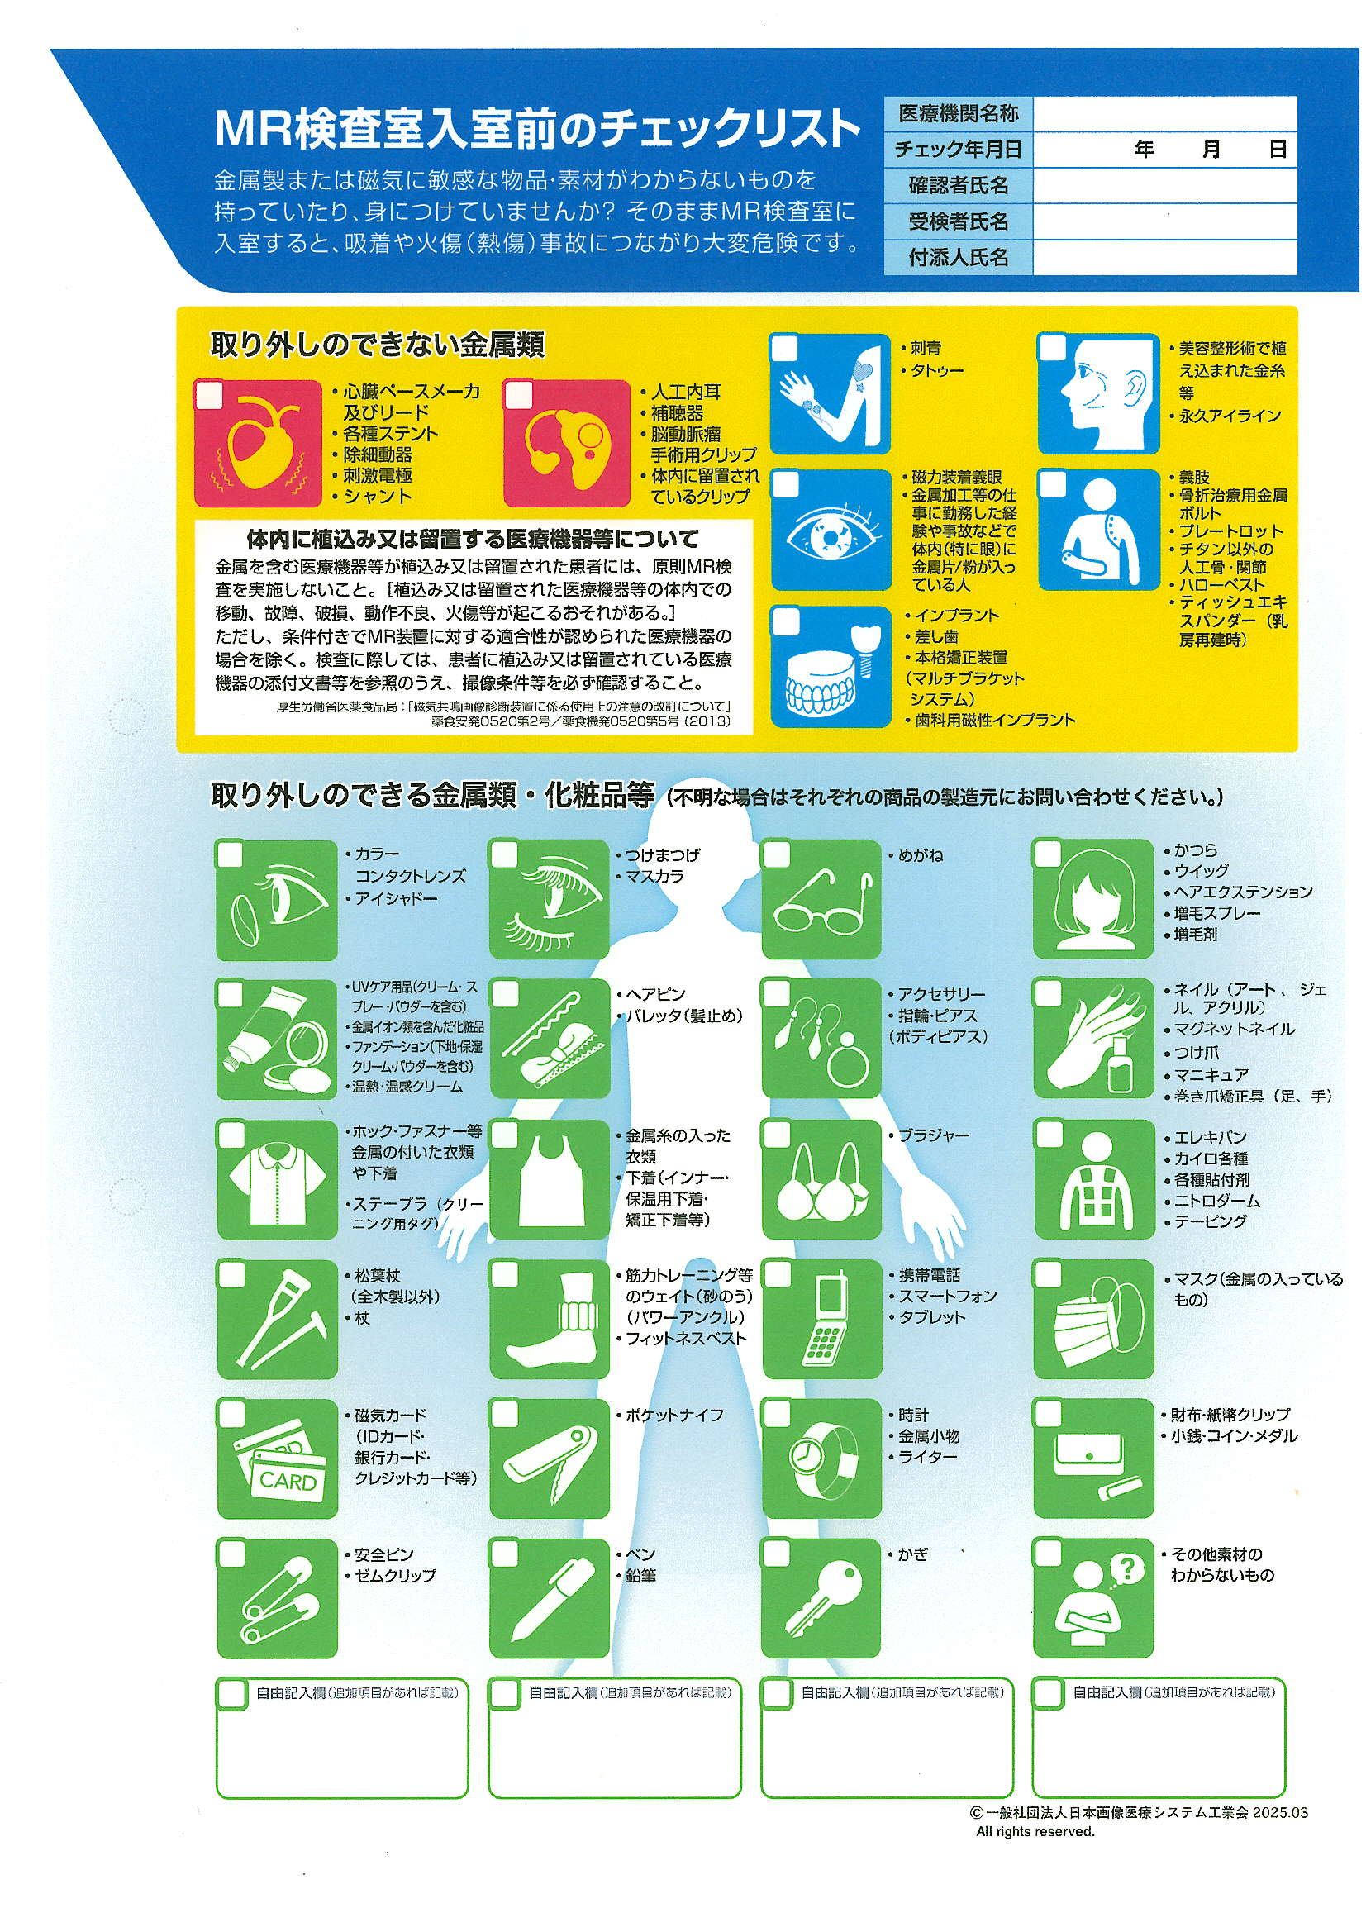

ヒートテック

□DIBｷｬｯﾌﾟ（磁石式のﾊﾞﾙｰﾝｶﾃｰﾃﾙｷｬｯﾌﾟ）
（一般社団法人日本画像医療システム工業会2025.03 一部改変）

